계산과정
해당공간이 일반부지 라면
 |  |  |  | 일사량
 |  |  |  | (kWh/m2/day) |  |  |  |  |  |  | 원/m^(2)
CTP_KOR_NM | SIG_KOR_NM | 위도 | 경도 | F2012_avg |  |  | 부지구분 | 이론적잠재량 | 지리적제약 | 기술적잠재량 | 공시지가 | LCOE | SMPREC | 규제요인 | 시장잠재량
해당공간이 건물 이라면
경기도 | 수원시 | 38.60020000000 | 128.34340000000 | 2.25960000000 |  |  | 일반부지 | 8247.54 | n | 549.836 | 22500 | 186.56 | 186.5 | n | 549.836
 |  |  |  |  |  |  | 건물 | 8247.54 | n | 412.377 | 22500 | 237.22 | 186.5 | n | 0

변수명 | 수치 | 단위 | 비고
day_to_year | 365 | day/year | 상수
area | 10 | m2 | 해당 데이터가 차지하는 면적 (격자의 면적)
kWh_to_TWh | 0.000000001 | 단위변환 | 상수
모듈 효율 | 0.2 | ratio | 모듈 효율

 | 일반부지 | 건물
부지대비 모듈면적 | 0.33 | 0.25 | ratio | 부지 대비 모듈 면적
환산소요 면적 | 14.90 | 19.80 | m2/kW | 용량 대비 면적
CAPEX | 1366000 | 1719843 | 원/kW |  | 2024-22 에경연 LCOE 이슈페이퍼 참고할 것.
OPEX | 20490 | 25798 | 원/kW/년
SMP | 131.1 | 131.1 | 원/kWh | 5년 평균
REC 가중치 | 1 | 1
REC | 55.4 | 55.4 | 원/kWh | 5년 평균
할인율 (r) | 0.045 | 0.045 | ratio
설비수명 (n) | 20.0 | 20.0 | 년
토지임대 | 0.05 | 0.05 | ratio | 연간 공시지가의 5%
효율감소율 (d) | 0.008 | 0.008 | ratio | 매년 효율0.8%씩 감소

 | 1241998.760 |  | 186.56082347
 | 6657.340 |  | 186.56082347

1 | 1/(1+r)^(1) | 0.95694 |  | 1 | (1-d)^(1) | 0.992 | (1-d)^(1)/(1+r)^(1) | 0.949
2 | 1/(1+r)^(2) | 0.91573 |  | 2 | (1-d)^(2) | 0.984 | (1-d)^(2)/(1+r)^(2) | 0.901
3 | 1/(1+r)^(3) | 0.87630 |  | 3 | (1-d)^(3) | 0.976 | (1-d)^(3)/(1+r)^(3) | 0.855
4 | 1/(1+r)^(4) | 0.83856 |  | 4 | (1-d)^(4) | 0.968 | (1-d)^(4)/(1+r)^(4) | 0.812
5 | 1/(1+r)^(5) | 0.80245 |  | 5 | (1-d)^(5) | 0.961 | (1-d)^(5)/(1+r)^(5) | 0.771
6 | 1/(1+r)^(6) | 0.76790 |  | 6 | (1-d)^(6) | 0.953 | (1-d)^(6)/(1+r)^(6) | 0.732
7 | 1/(1+r)^(7) | 0.73483 |  | 7 | (1-d)^(7) | 0.945 | (1-d)^(7)/(1+r)^(7) | 0.695
8 | 1/(1+r)^(8) | 0.70319 |  | 8 | (1-d)^(8) | 0.938 | (1-d)^(8)/(1+r)^(8) | 0.659
9 | 1/(1+r)^(9) | 0.67290 |  | 9 | (1-d)^(9) | 0.930 | (1-d)^(9)/(1+r)^(9) | 0.626
10 | 1/(1+r)^(10) | 0.64393 |  | 10 | (1-d)^(10) | 0.923 | (1-d)^(10)/(1+r)^(10) | 0.594
11 | 1/(1+r)^(11) | 0.61620 |  | 11 | (1-d)^(11) | 0.915 | (1-d)^(11)/(1+r)^(11) | 0.564
12 | 1/(1+r)^(12) | 0.58966 |  | 12 | (1-d)^(12) | 0.908 | (1-d)^(12)/(1+r)^(12) | 0.535
13 | 1/(1+r)^(13) | 0.56427 |  | 13 | (1-d)^(13) | 0.901 | (1-d)^(13)/(1+r)^(13) | 0.508
14 | 1/(1+r)^(14) | 0.53997 |  | 14 | (1-d)^(14) | 0.894 | (1-d)^(14)/(1+r)^(14) | 0.483
15 | 1/(1+r)^(15) | 0.51672 |  | 15 | (1-d)^(15) | 0.886 | (1-d)^(15)/(1+r)^(15) | 0.458
16 | 1/(1+r)^(16) | 0.49447 |  | 16 | (1-d)^(16) | 0.879 | (1-d)^(16)/(1+r)^(16) | 0.435
17 | 1/(1+r)^(17) | 0.47318 |  | 17 | (1-d)^(17) | 0.872 | (1-d)^(17)/(1+r)^(17) | 0.413
18 | 1/(1+r)^(18) | 0.45280 |  | 18 | (1-d)^(18) | 0.865 | (1-d)^(18)/(1+r)^(18) | 0.392
19 | 1/(1+r)^(19) | 0.43330 |  | 19 | (1-d)^(19) | 0.858 | (1-d)^(19)/(1+r)^(19) | 0.372
20 | 1/(1+r)^(20) | 0.41464 |  | 20 | (1-d)^(20) | 0.852 | (1-d)^(20)/(1+r)^(20) | 0.353
 |  | 13.00794 |  |  |  |  |  | 12.108

데이터
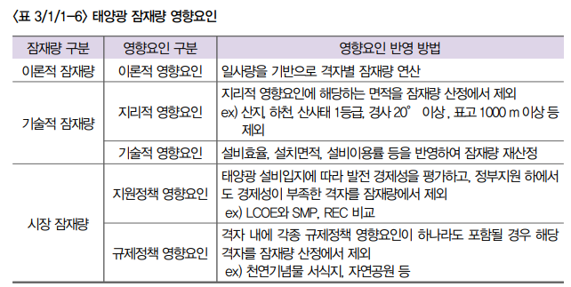
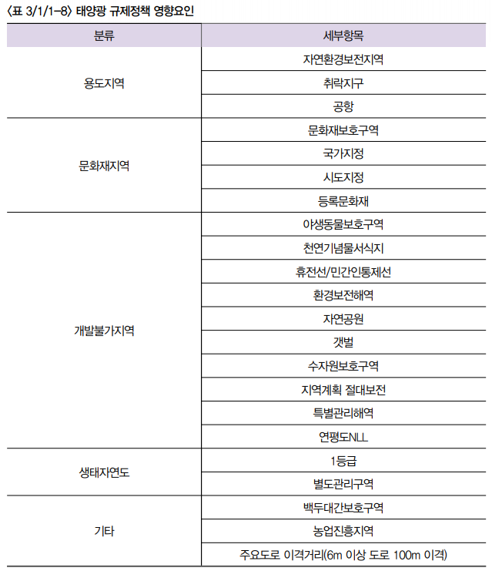
휘문 박사님께서 만들어주셔야할 테이블
CTP_KOR_NM | SIG_KOR_NM | 위도 | 경도 | F2012_avg | F2013_avg | F2014_avg | F2015_avg | F2016_avg | F2017_avg | F2018_avg | F2019_avg | 기술적제약 | 공시지가(원/m2)
강원특별자치도 | 고성군 | 38.60020000000 | 128.34340000000 | 2.25960000000 | 2.25960000000 | 2.25960000000 | 2.25960000000 | 2.25960000000 | 2.25960000000 | 2.25960000000 | 2.25960000000 | O | 100원
보간 | 보간 | 보간 | 보간 | 보간 | 보간 | 보간 | 보간 | 보간 | 보간 | 보간 | 보간 | O | 200원
보간 | 보간 | 보간 | 보간 | 보간 | 보간 | 보간 | 보간 | 보간 | 보간 | 보간 | 보간 | X | 40원
보간 | 보간 | 보간 | 보간 | 보간 | 보간 | 보간 | 보간 | 보간 | 보간 | 보간 | 보간 | X | 50원
보간 | 보간 | 보간 | 보간 | 보간 | 보간 | 보간 | 보간 | 보간 | 보간 | 보간 | 보간 | X | 100원
강원특별자치도 | 고성군 | 38.57370000000 | 128.34330000000 | 2.21200000000 | 2.21200000000 | 2.21200000000 | 2.21200000000 | 2.21200000000 | 2.21200000000 | 2.21200000000 | 2.21200000000 | O | 200원
보간 | 보간 | 보간 | 보간 | 보간 | 보간 | 보간 | 보간 | 보간 | 보간 | 보간 | 보간 | O | 40원
보간 | 보간 | 보간 | 보간 | 보간 | 보간 | 보간 | 보간 | 보간 | 보간 | 보간 | 보간 | X | 50원
보간 | 보간 | 보간 | 보간 | 보간 | 보간 | 보간 | 보간 | 보간 | 보간 | 보간 | 보간 | X | 100원
보간 | 보간 | 보간 | 보간 | 보간 | 보간 | 보간 | 보간 | 보간 | 보간 | 보간 | 보간 | X | 200원
강원특별자치도 | 고성군 | 38.57370000000 | 128.36720000000 | 2.28870000000 | 2.28870000000 | 2.28870000000 | 2.28870000000 | 2.28870000000 | 2.28870000000 | 2.28870000000 | 2.28870000000 | O | 40원

승호가 만들어 드릴 테이블
CTP_KOR_NM | SIG_KOR_NM | 위도 | 경도 | 이론적잠재량 | 기술적잠재량 | 시장잠재량
강원특별자치도 | 고성군 | 38.60020000000 | 128.34340000000
보간 | 보간 | 보간 | 보간
보간 | 보간 | 보간 | 보간
보간 | 보간 | 보간 | 보간
보간 | 보간 | 보간 | 보간
강원특별자치도 | 고성군 | 38.57370000000 | 128.34330000000
보간 | 보간 | 보간 | 보간
보간 | 보간 | 보간 | 보간
보간 | 보간 | 보간 | 보간
보간 | 보간 | 보간 | 보간
강원특별자치도 | 고성군 | 38.57370000000 | 128.36720000000

REC가중치
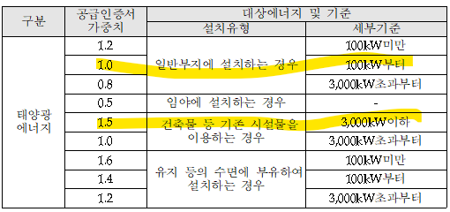
공급인증서 발급 및 거래시장 운영에 관한 규칙 개정 전문
https://rps.energy.or.kr/login2.do
위 홈페이지에서 관계법령

정의 및 규제
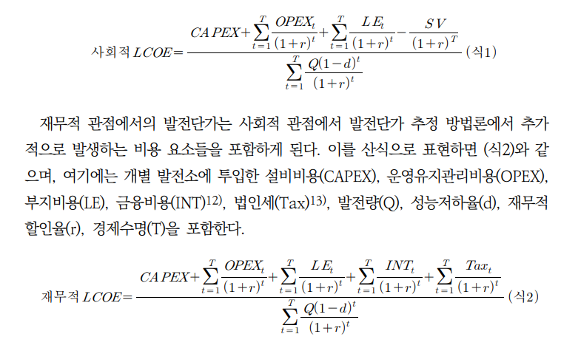
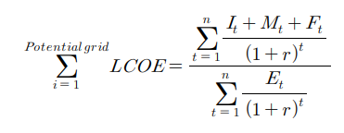
신재생에너지백서 (2020)
김진영 외 (2019) 기초지방자치단체별 보급 가능한 재생에너지 시장잠재량을 이용한 에너지 자립률 평가
(수식) 에경연 LCOE 보고서 27페이지

일사량종류
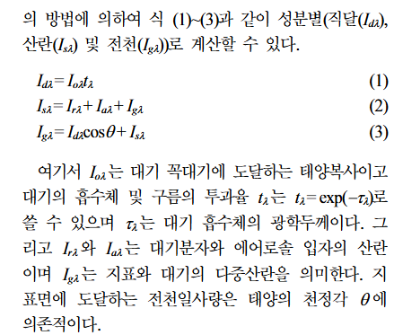
지준범 외 (2012) 위성자료를 이용한 몽골의 일사량 분포 특성

부지 대비 모듈 면적
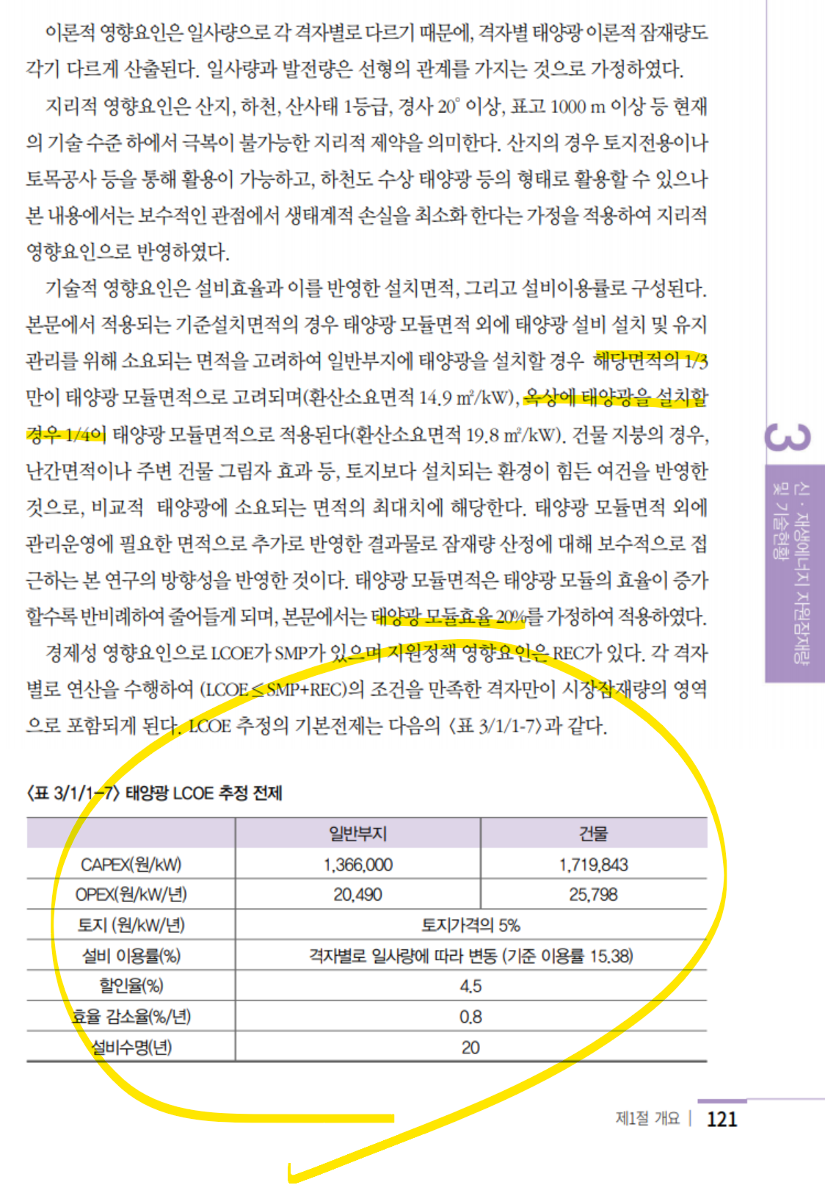
출처: 한국에너지공단, 신재생에너지백서(2020)

선행연구 잠재량
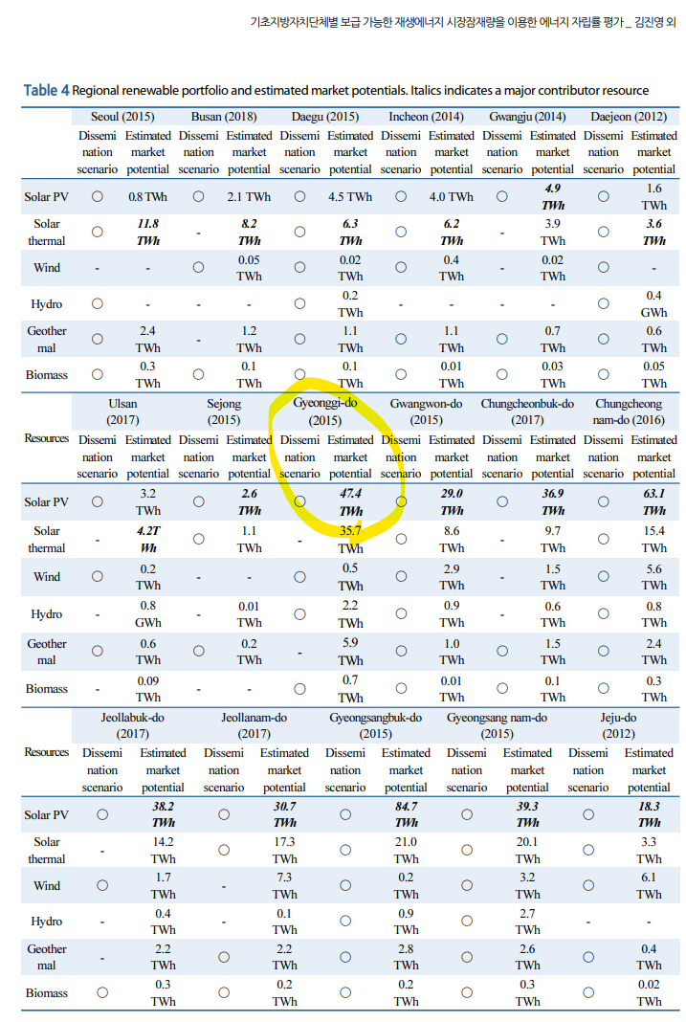
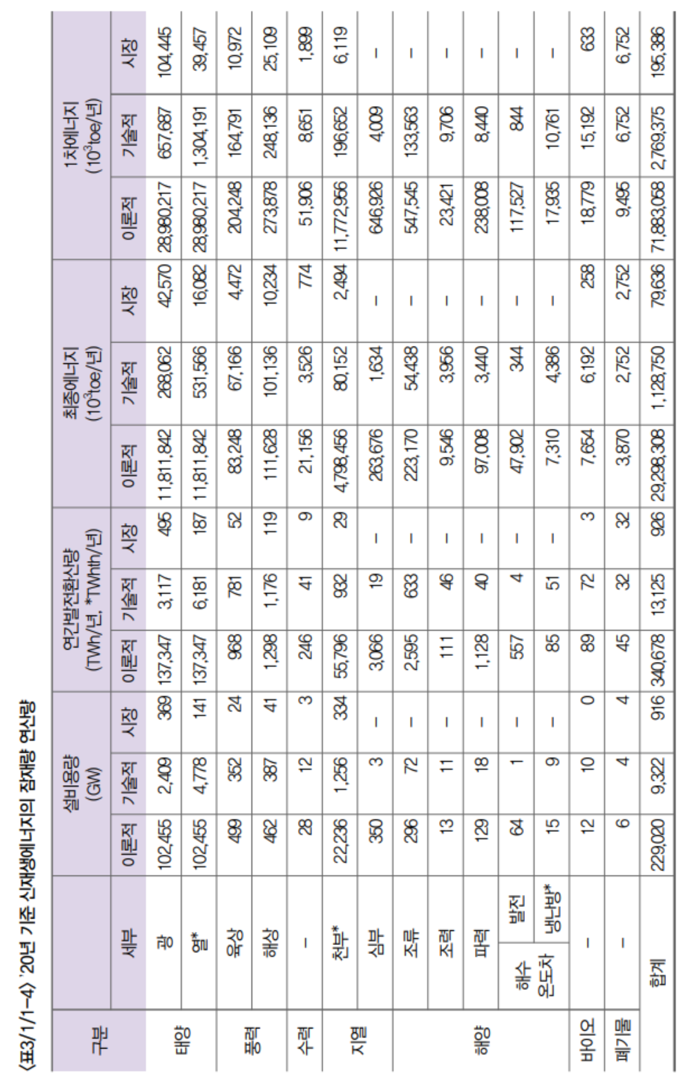
 |  | TWh | TWh
 |  |  | https://kier-solar.org/user/potential/energy
 |  | 에기연 일사량 데이터 기반 (2019) | 에기연 홈페이지 | 재생에너지 백서 (2020) | 경기연
경기도 | 이론적잠재량 | 1354 |  |  | X
경기도 | 기술잠재량 |  | 282 |  | 282
경기도 | 시장잠재량 |  |  | 36 | 36

전국 | 이론적잠재량 |  |  | 137347
전국 | 기술잠재량 |  |  | 3117
전국 | 시장잠재량 |  |  | 495

Wang et al.(2021)
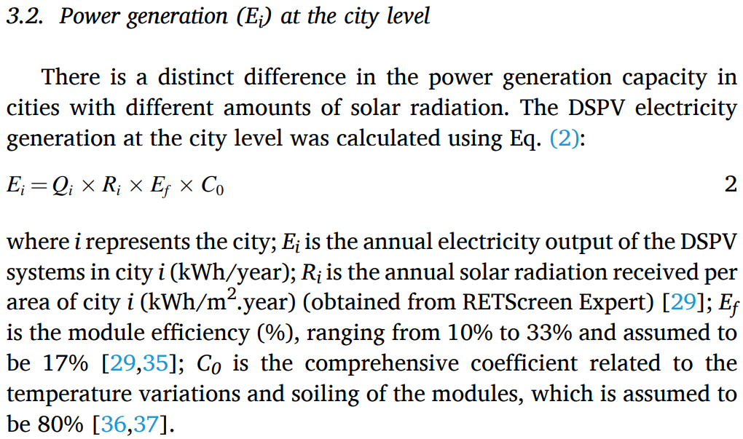
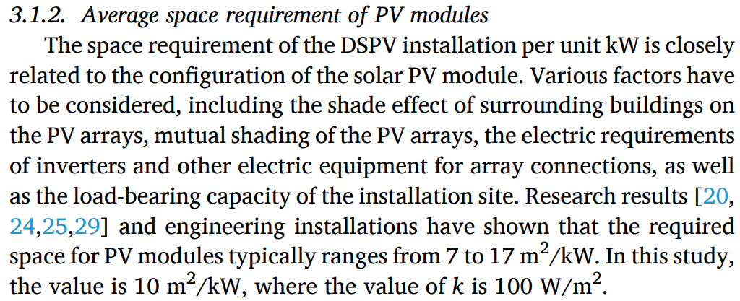
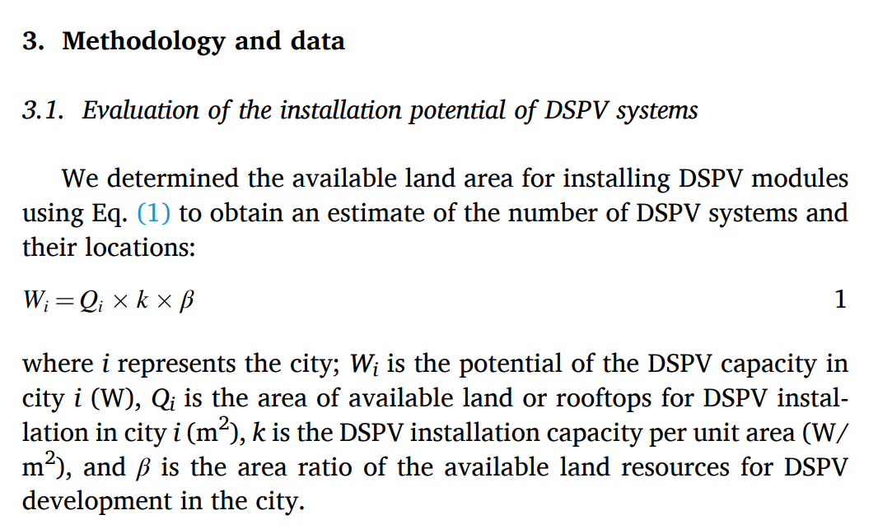

Wang et al. (2021) Distributed solar photovoltaic

C0 is the comprehensive coefficient related to the
temperature variations and soiling of the modules, which is assumed to
be 80%

